画面
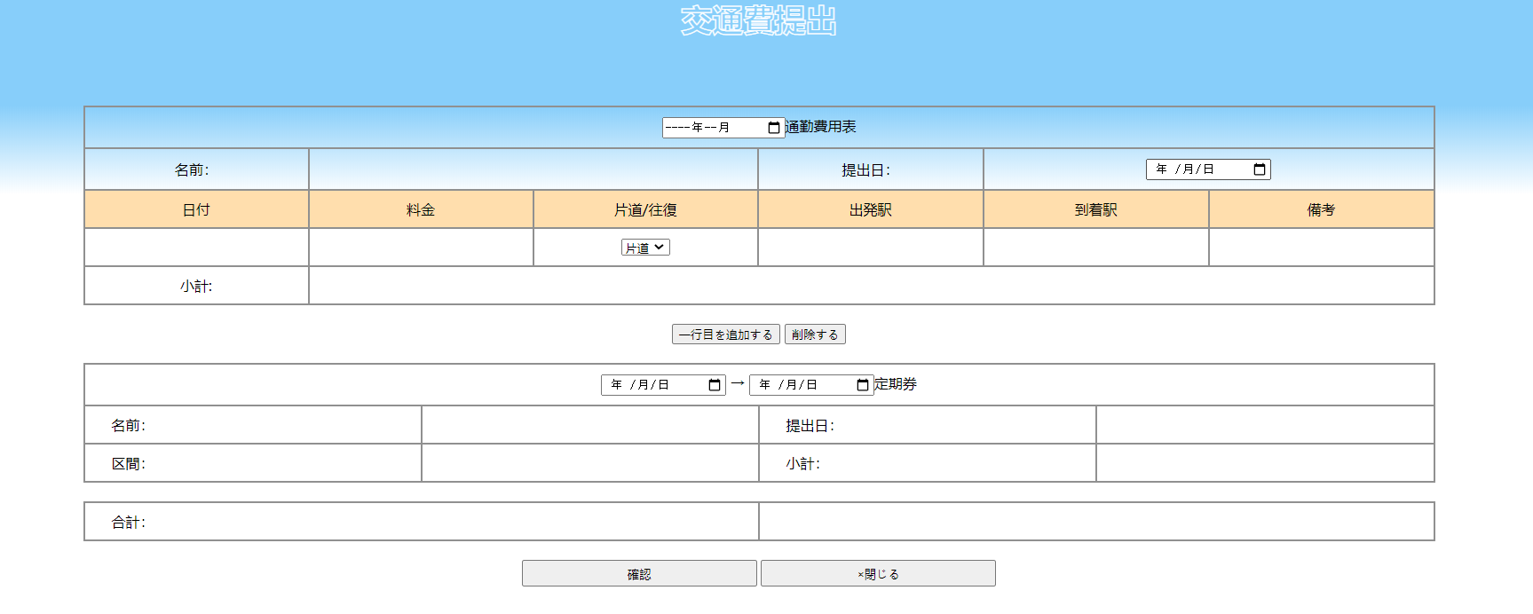
画面名 | バージョン | 画面url
交通費提出画面 | 0.1 | /transportationhtml
画面レイアウト |  | 概要
 |  | 交通費の提出ができる。

